Sheet1
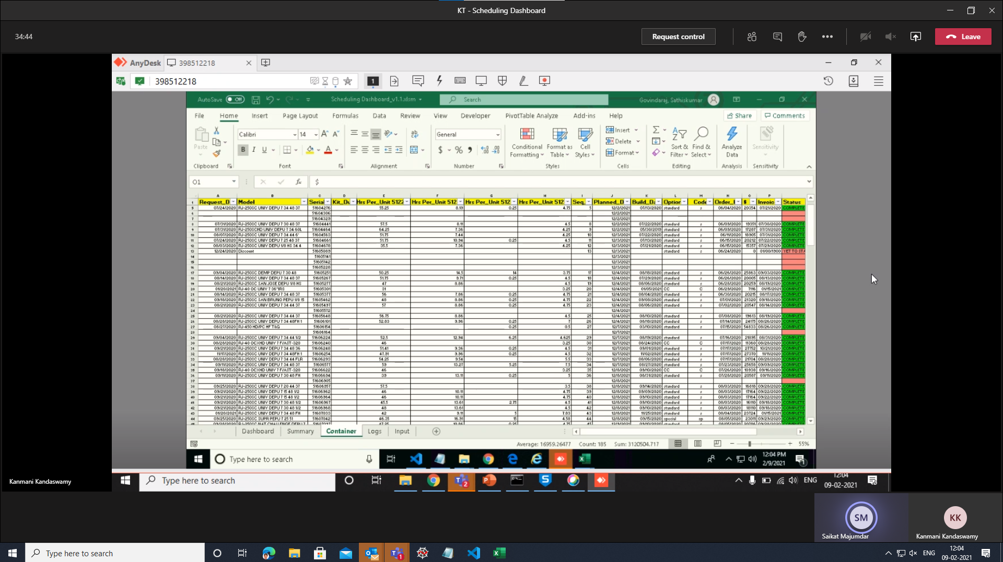
Timezone Wise Time

UPDATE
Time Zone | Time
IST | 12:04:00
CST | 0:34:00
EST | 1:34:00
MST | 23:34:00
PST | 22:34:00
HST | 20:34:00
AST | 2:34:00
AKST | 21:34:00
CHST | 16:34:00

